Fermator checklist
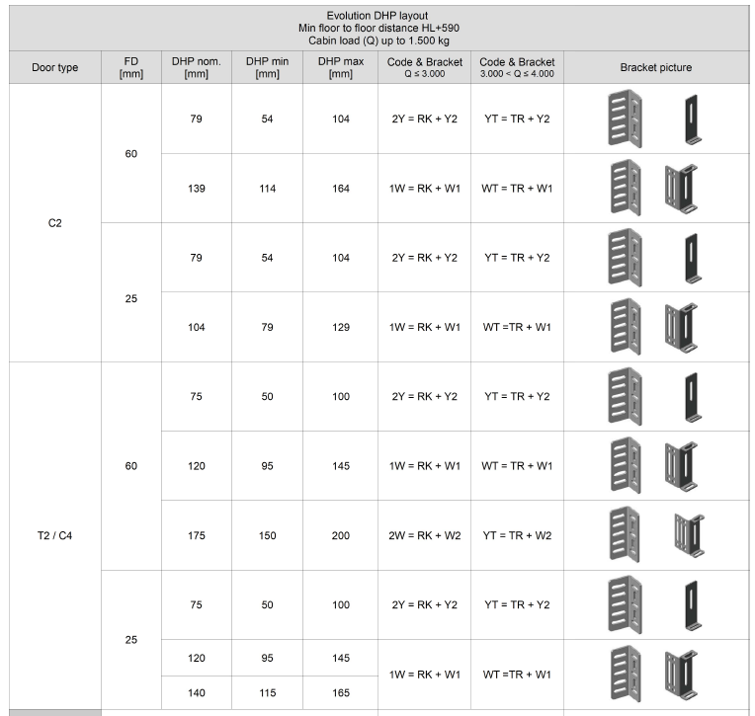
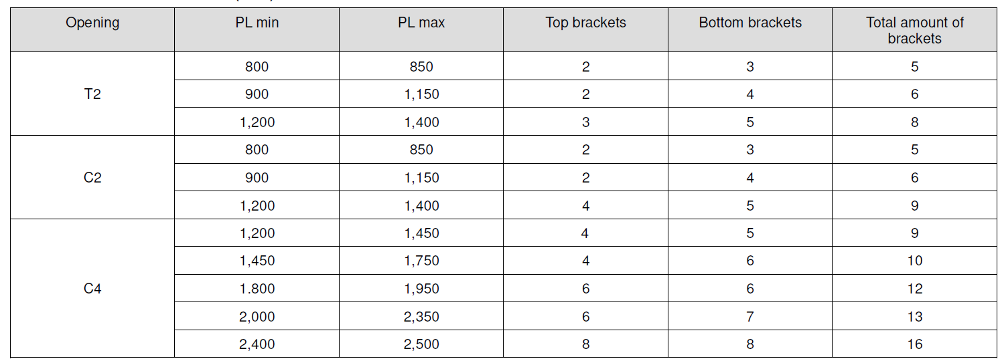
 | simplycity
 | ЦО
 | 1200
 | 2-створчатые

 | дверь кабины
1 | номер лифта
2 | количество
3 | направление открывания
4 | размеры
5 | модель Premium PM
6 | либо краш - RAL7032, либо SS - AISI304
7 | стандарт EN81-20/50
8 | мотор VF7+Relay
9 | AL54
10
11 | Удлиненная дверная пластина
12 | fixation brackets - НЕТ

 | дверь шахты
1 | номер лифта
2 | количество
3 | направление открывания
4 | модель 10/40
5 | огнестойкость
6 | размеры
7 | отделка
8 | стандарт EN81-1/2
9 | AL54
10 | подпорожник
11 | 265 mm. fixed toe guard
12 | With sill extension
13 | 4 brackets / 5 brackets - 1W
14 | DHP=102
15 | Additional contact standard GOST R 53780-2010
16
17 | Рамы: 25 mm
18

 |  | evolution | ТО | 700 | 2 brackets / 3 brackets | 2 brackets / 3 brackets |  | DHP=137 | 1W | 2-створчатые
 |  | simplycity | ЦО | 800 | 2 brackets / 3 brackets | 2 brackets / 3 brackets |  | DHP=102 | 1W | 4-створчатые
 |  |  |  | 900 | 2 brackets / 3 brackets | 2 brackets / 4 brackets |  | DHP=173 | 2W
 |  |  |  | 1000 | 2 brackets / 4 brackets | 2 brackets / 4 brackets |  | DHP=138 | 1W
 |  |  |  | 1100 | 2 brackets / 4 brackets | 2 brackets / 4 brackets
 |  |  |  | 1200 | 4 brackets / 5 brackets | 3 brackets / 5 brackets | 4 brackets / 5 brackets
 |  |  |  | 1300 | 4 brackets / 5 brackets | 3 brackets / 5 brackets | 4 brackets / 5 brackets
 |  |  |  | 1400 | 4 brackets / 5 brackets | 3 brackets / 5 brackets | 4 brackets / 5 brackets

 |  |  |  | 700
 |  |  |  | 800
 |  |  |  | 900
 |  |  |  | 1200

mrl loads
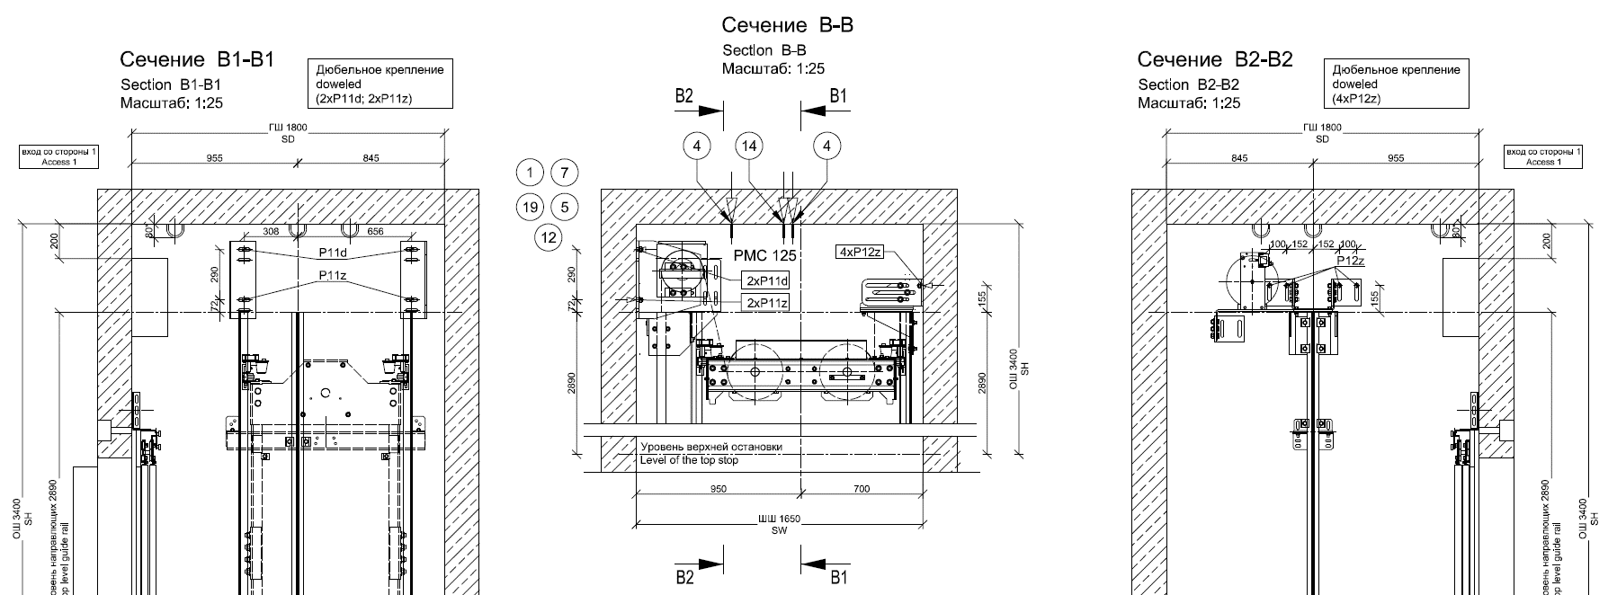
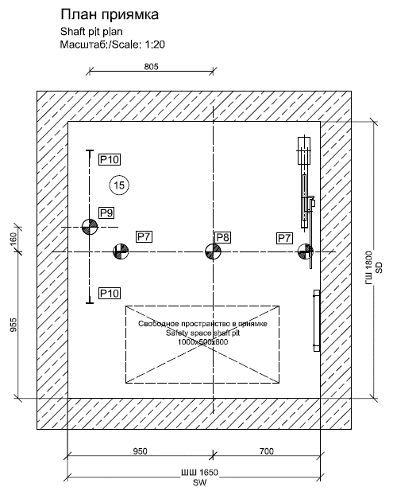
Ситуация нагрузки | Нормальная работа |  |  |  |  |  |  |  |  | Экстримальный случай (yf = 2,3-2,8)
Скорость, м/с | 1 |  |  | 1.6 |  |  |  |  |  | 1 |  |  | 1.6
Грузоподъёмность, кг | 400 | 630 | 1000 | 400 | 630 | 1000 | 400 | 630 | 1000 | 400 | 630 | 1000 | 400 | 630 | 1000 | 400 | 630 | 1000
Высота подъёма, м | 60 |  |  | 60 |  |  | 80 |  |  | 60 |  |  | 60 |  |  | 80
P7 | 30 | 39 | 56 | 60 | 69 | 87 | 60 | 69 | 87 | 49 | 65 | 103 | 91 | 112 | 159 | 91 | 112 | 159 | Нагрузка на каждую направляющую при срабатывании ловителя
P8 | — | — | — | — | — | — | — | — | — | 42.4 | 62.7 | 92 | 42.4 | 62.7 | 92 | 42.4 | 62.7 | 92 | Нагрузка на каждый буфер кабины
P9 | — | — | — | — | — | — | — | — | — | 31.8 | 45.8 | 67 | 32.6 | 49 | 67 | 32.6 | 49 | 67 | Нагрузка на каждый буфер противовеса
P10 | 4 | 4 | 28 | 11 | 11 | 11 | 11 | 11 | 11 | — | — | — | — | — | — | — | — | —
P11d | 2.5 | 2.5 | 2.5 | 2.5 | 2.5 | 2.5 | 2.5 | 2.5 | 2.5 | 7.4 | 7.4 | 9.2 | 9.2 | 9.2 | 9.2 | 9.2 | 9.2 | 9.2
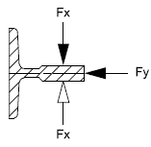
P11z | 1.8 | 1.8 | 1.8 | 1.8 | 1.8 | 1.8 | 1.8 | 1.8 | 1.8 | 5.5 | 5.5 | 6.7 | 6.7 | 6.7 | 6.7 | 6.7 | 6.7 | 6.7
P12z | 1 | 1.4 | 2.3 | 1 | 1.4 | 2.3 | 1 | 1.4 | 2.3 | 2.4 | 3.3 | 5.3 | 3 | 4.2 | 6.6 | 3 | 4.2 | 6.6
Направляющие кабины | T70/A | T70/A | T89/B | T70/A | T70/A | T89/B | T70/A | T70/A | Т90/В
Fx | 0.4 | 0.5 | 0.7 | 0.4 | 0.5 | 0.7 | 0.4 | 0.5 | 0.7
Fy | 0.4 | 0.7 | 2.2 | 0.4 | 0.7 | 2.2 | 0.4 | 0.7 | 2.2
Направляющие противовеса | T50/A | T50/A | T50/A | T50/A | T50/A | T50/A | T50/A | T50/A | T50/A
Fx | 0.1 | 0.1 | 0.1 | 0.1 | 0.1 | 0.1 | 0.1 | 0.1 | 0.1
Fy | 0.3 | 0.4 | 0.5 | 0.3 | 0.4 | 0.5 | 0.3 | 0.4 | 0.5
Максимальный прогиб | ± 5 мм |  |  |  |  |  |  |  |  | без ограничений

